Лист1
К заявку №______

№ | Наименование детали (Англ.) | Наименование детали (Рус.) | Единица измерения | Кол-во | Номер детали (или артикул) производителя | Спецификация, марка и/или модель | Полная техническая характеристика | Производитель, бренд (указать обязательный или рекомендованный) | Из какого материала изготовлен | Где используется (участок, агрегат, оборудование и др.) | Краткое описание и цель использования | Фото бирки (шильдика) | Фото (общий вид)
1 | 2 | 3 | 4 | 5 | 6 | 7 | 8 | 9 | 11 | 12 | 13 | 14 | 15
1 |  | Выпрямитель тормоза RM2-HB ROSSI | шт | 30 | a030020 | Выпрямитель тормоза RM2-HB ROSSI | Входная напряжения от 110В-440В переменного тока. Выходной ток 0,75Ампер постоянного тока | Rossi-обязательный |  | Установлены в электродвигатеях технологических оборудования | Для быстрого торможения приводов | 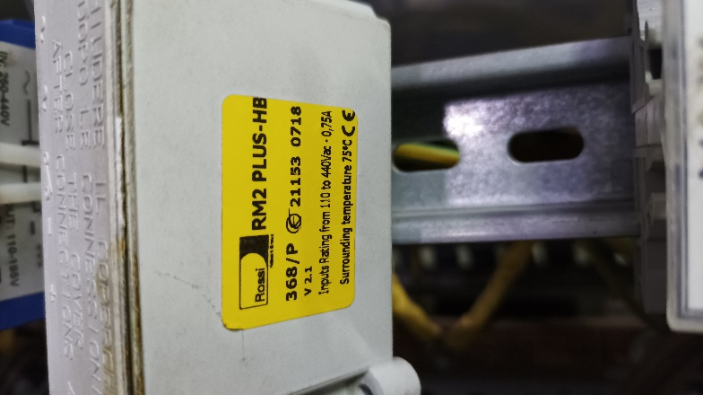 | 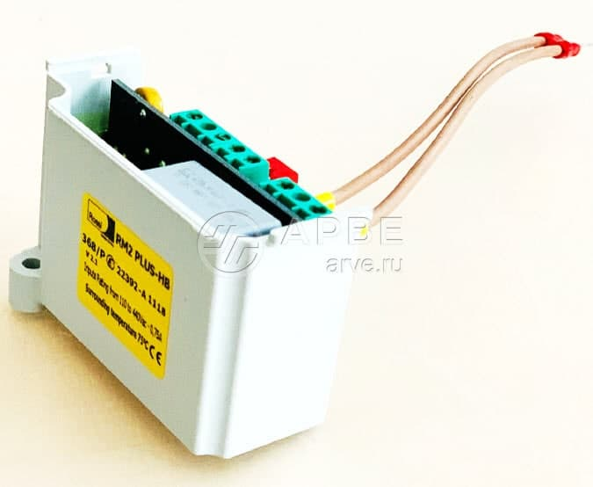
2 |  | Выпрямитель тормоза BAUER SG 3,575B | шт | 20 | a029279 | Выпрямитель тормоза BAUER SG 3,575B | Входная напряжения до 575В переменного тока. Выходной ток 2,5 Ампер постоянного тока | Bauer-обязательный |  | Установлены в электродвигатеях технологических оборудования | Для быстрого торможения приводов | 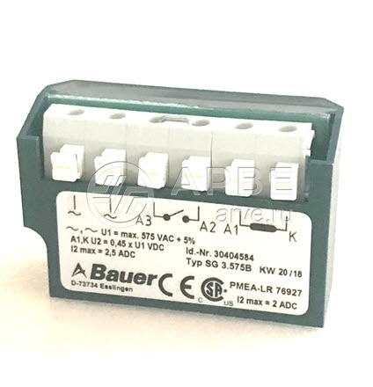

 | Руководитель |  |  | _______________________ |  | ________________________________
 |  |  |  | Ф.И.О. |  | подпись

